задача
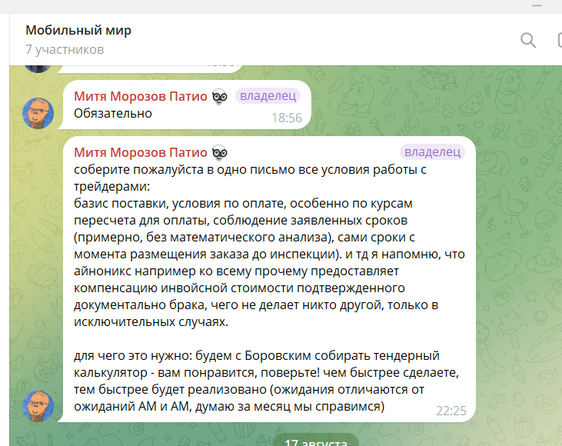

Свод инфо
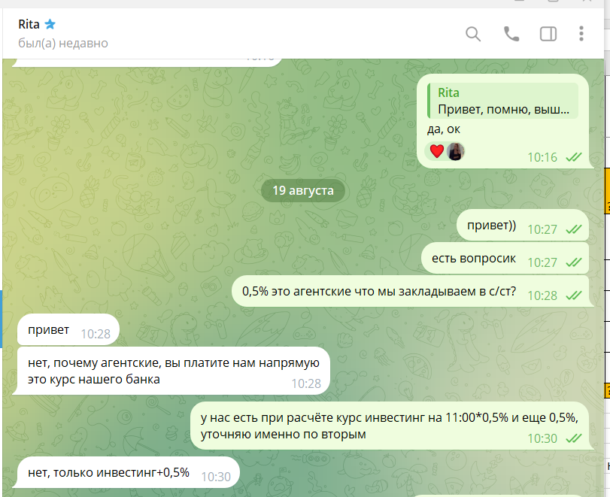
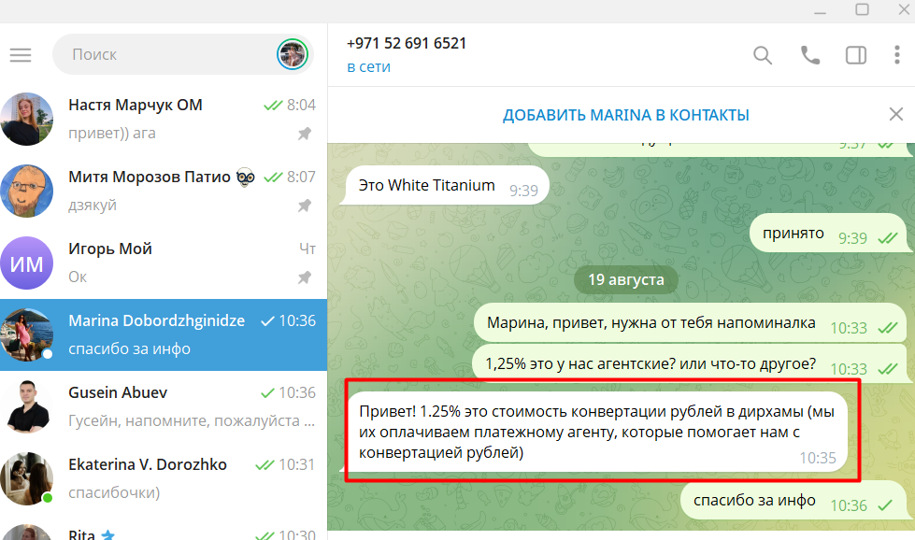
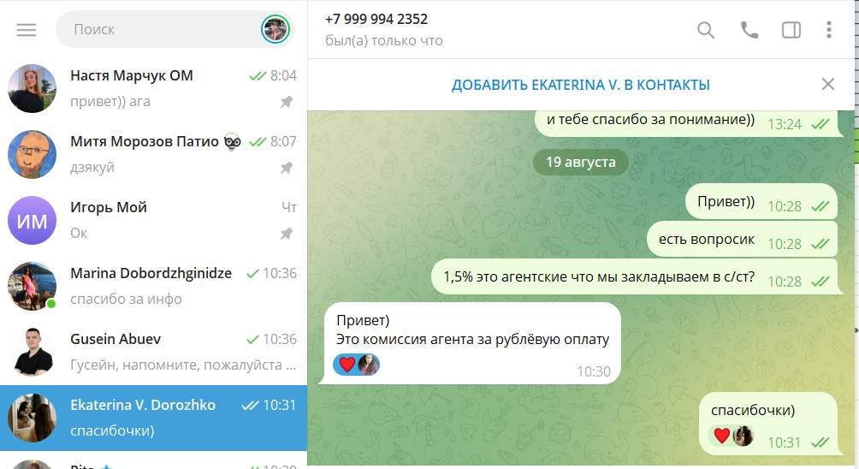
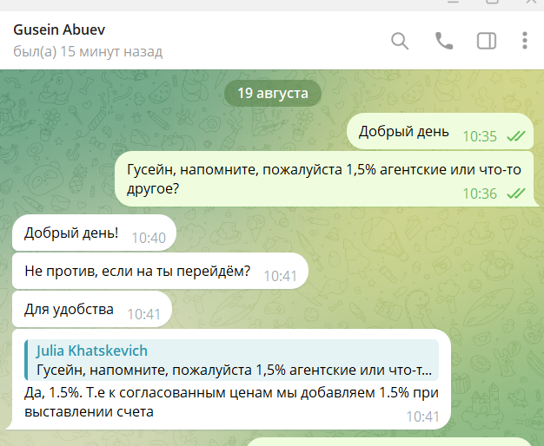
Контрагент | Базис поставки | Условия по оплате (договор) | Условия по оплате (факт) | Оплата в валюте | Инвестинг | Агент (%); перевод валюты в счёте (%); покупка валюты (%); | Инспекция | Готовность заказа к инспекции | Срок поставки | Компенсация подтверждённого брака | Комментарий
Inonics trading LLC | CIP | Отсрочка 30 дней, Предоплата 100%, Предоплата/Отсрочка | По договорённости - предоплата 100%: 80/20; 70/30; 50/50 | НБ РБ - RUB | нет | дополнительно 1% при оплате (наши фин добавляют) | нет | нет | 10-14 дней | да
HuaXun Group Limited | CIP | Предоплата 20/Отсрочка 80 (CNY), Предоплата 20/Отсрочка 80 (RUB), Предоплата (CNY), Предоплата (RUB), Предоплата (USD) | 20% предоплата и 80% отсрочка | CNY | нет | нет | нет | нет | 30-60 дней | нет
ANGEL TRADE CO., LIMITED | DAP | Предоплата, Предоплата 50%/Отсрочка 50%, Разовая отсрочка | Предоплата 50%/Отсрочка 50% 5 к.д. после пребытия на ПТО | НБ РБ - CNY | да, на дату оплаты *0,5% (проводится только на первый платёж) | 0.50% | нет | нет | 14-30 дней | нет
Tech Planet FZCO (ОАЭ) | EXW | Предоплата | Предоплата (частями) - 70%-30%; 80%-20% | ЦБ РФ - RUB | да, на дату оплаты+0,10 центов (проводится на каждый платёж) | 1,5% - комиссия агента за рублёвую оплату | да | 3-7 дней | 14-30 дней | нет
Al Shiva General Trading FZE (ОАЭ) | EXW | Предоплата (частями) | Предоплата (частями) - 100%, 70%-30%; 80%-20%; 100% после инспекции | ЦБ РФ - RUB | да, на дату оплаты (проводится на каждый платёж) | 1,5% - агентские | да | 8-10 дней | 14-30 дней | нет
Noviva DWC LLC (ОАЭ) | EXW | Предоплата 20%/Отсрочка 80% (RUR),Предоплата (20%/80%) (USD), Отсрочка 115 дн, Предоплата | Предоплата 20% и 80% после инспекции | ЦБ РФ - RUB AED - фикс курс 3,674 | нет | 1,125% -стоимость конвертации рублей в дирхамы | да | 2-5 дней | 14-30 дней | нет
KVN Group FZCO (ОАЭ) - Бигап | EXW | Отсрочка 5 дн, Предоплата 20%/Отсрочка 80% | По договорённости - Предоплата 100% после инспекции; 20/80 | ЦБ РФ - RUB AED - фикс курс 3,674 | нет | дополнительно 1% при оплате (наши фин добавляют) | да | 2-3 дня | 7-14 дней | нет
Metal Market L.L.C-FZ (ОАЭ) | FCA, FOB, EXW, DAP, DAT - условия согласовываются на каждую партию товара | Отсрочка 7 дн. После поступления товара на ПТО | - | ЦБ РФ - RUB | ? | ? | FCA, FOB, EXW - да??? DAP, DAT - нет??? | 5 дней | FCA, FOB, EXW - обязаны забрать в течение 5 к.д. с момента подтверждения заказа DAP, DAT - обязаны отгрузить товар в течение 20 к.д. с момента подтверждения заказа | да | Инфо только по договору - физически не отгружали

